Лист1
Гистограмма относительных частот
Вариант 4 |  |  | Исходные данные |  |  | n= | 100
21 | 23 | 17 | 27 | 26 | 28 | 34 | 16 | 28 | 31
23 | 34 | 33 | 26 | 35 | 23 | 29 | 28 | 20 | 29
21 | 7 | 18 | 38 | 26 | 34 | 19 | 28 | 23 | 27
27 | 33 | 22 | 32 | 17 | 23 | 29 | 27 | 19 | 21
27 | 19 | 30 | 9 | 35 | 21 | 19 | 22 | 18 | 26
32 | 28 | 13 | 18 | 10 | 19 | 16 | 37 | 17 | 30
14 | 19 | 35 | 10 | 31 | 35 | 34 | 34 | 23 | 15
25 | 17 | 31 | 15 | 23 | 17 | 41 | 29 | 38 | 32
15 | 22 | 37 | 17 | 21 | 25 | 35 | 40 | 19 | 13
27 | 31 | 25 | 25 | 12 | 24 | 30 | 29 | 35 | 24
Кол-во интервалов |  |  | k= | 8
min= | 7 | max= | 41 |  | W= | 34
Длина интервалов |  |  | 4.25 | Округл | h= | 4.3
Интервальный статический ряд
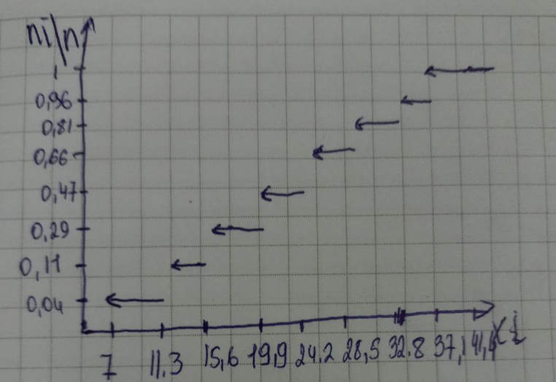
[xi; | xi+1) | xi* | ni | ni/n | ni/n/h | Выборочное среднее
7 | 11.3 | 9.2 | 4 | 0.04 | 0.009 | x-cp= | 24.938
11.3 | 15.6 | 13.5 | 7 | 0.07 | 0.016 | Выборочная дисперсия
15.6 | 19.9 | 17.8 | 18 | 0.18 | 0.042 | Dв= | 58.509756
19.9 | 24.2 | 22.1 | 18 | 0.18 | 0.042 | S2= | 59.100763636
24.2 | 28.5 | 26.4 | 19 | 0.19 | 0.044 | S= | 7.6877021038
28.5 | 32.8 | 30.7 | 15 | 0.15 | 0.035
32.8 | 37.1 | 35 | 15 | 0.15 | 0.035
37.1 | 41.4 | 39.3 | 4 | 0.04 | 0.009
 |  |  | 100
Проверка гипотезы о законе распределения по критерию Пирсона
[xi; | xi+1) | ni | pi | n*pi | ni-n*pi | (ni-npi)^2 | (ninpi)^2/npi | ni^2/npi
1E-100 | 15.6 | 11 | 0.11224651345 | 11.224651345 | -0.22465134524 | 0.050468226917 | 0.0044961955044 | 10.77984485
15.6 | 19.9 | 18 | 0.1438803802 | 14.38803802 | 3.6119619797 | 13.046269343 | 0.90674415263 | 22.518706132
19.9 | 24.2 | 18 | 0.20563439483 | 20.563439483 | -2.5634394835 | 6.5712219854 | 0.31955850531 | 15.756119022
24.2 | 28.5 | 19 | 0.216677445 | 21.6677445 | -2.6677445003 | 7.116860719 | 0.32845415539 | 16.660709655
28.5 | 32.8 | 15 | 0.16832986049 | 16.832986049 | -1.8329860485 | 3.3598378541 | 0.19959844584 | 13.366612397
32.8 | 1E+100 | 19 | 0.15323140602 | 15.323140602 | 3.6768593979 | 13.519295032 | 0.88227964376 | 23.559139042
k= | 6

 |  | 100 | 1 | 100 |  | X2Расч= | 2.6411310984 | 102.6411311
 |  |  | k-r-1= | 3 |  | X2Крит= | 7.8147279033

